Dugaan rataan & total
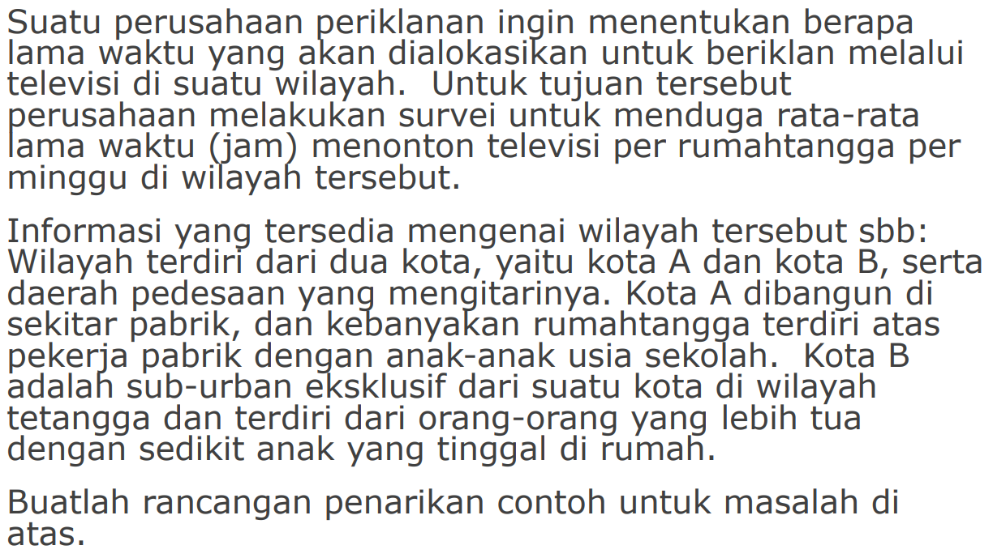
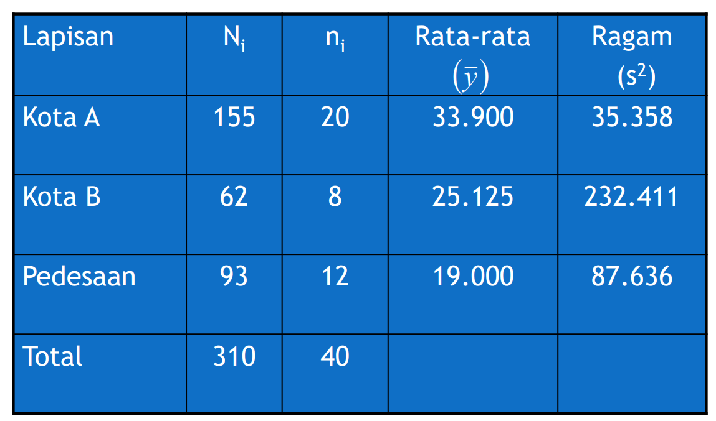

N1 | 155 | dugaan rata-rata lama waktu menonton TV per keluarga (jam/minggu)
N2 | 62 | Rata-rata | 27.675
N3 | 93 | Ragam | 1.9695193548
N | 310 | BOE | 2.8067913031
n1 | 20
n2 | 8 | Nilai dugaan total lama waktu menonton TV seluruh keluarga (jam)
n3 | 12 | tau | 8579.25
n | 40 | ragam | 189270.81
y bar 1 | 33.9 | BOE | 870.10530397
y bar 2 | 25.125
y bar 3 | 19
ragam 1 | 35.358
ragam 2 | 232.411
ragam 3 | 87.636

Ukuran contoh
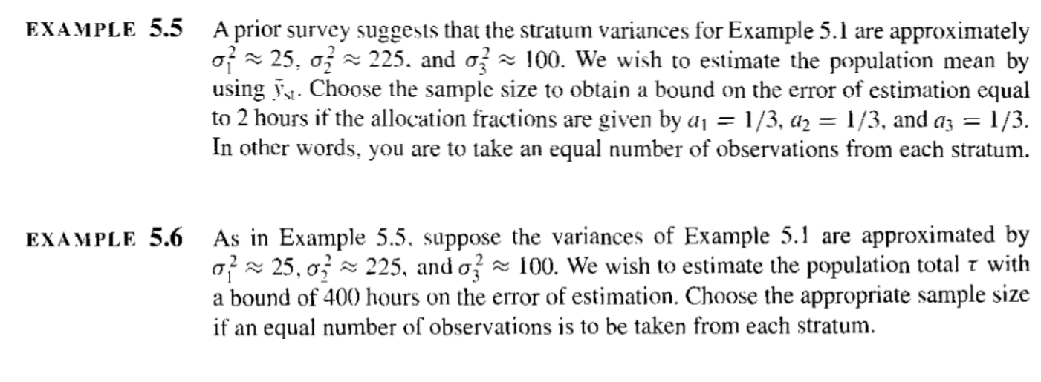

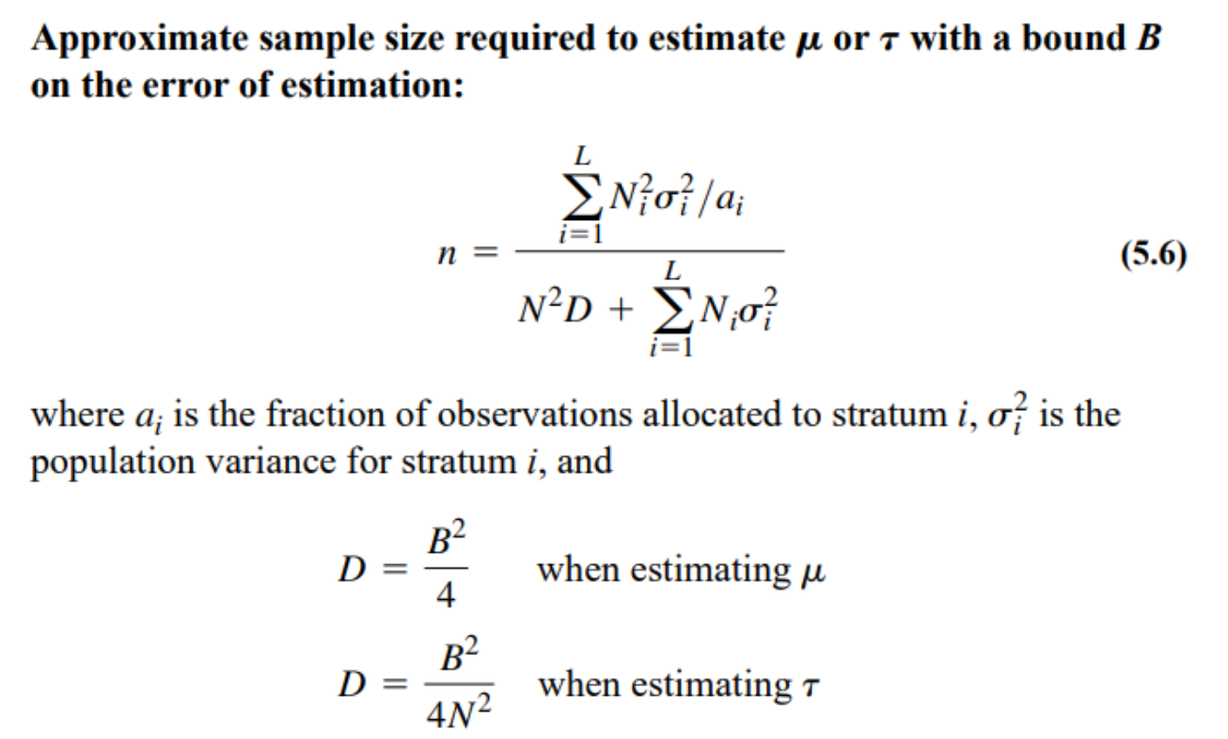
N1 | 155 | ragam 1 | 25 | Alokasi contoh pendugaan rataan
N2 | 62 | ragam 2 | 225 | B | 2
N3 | 93 | ragam 3 | 100 | D | 1
N | 310 | a1 | 0.33333333333 | n | 56.735849057 | 57
 |  | a2 | 0.33333333333 | n1 | 18.911949686 | 19
 |  | a3 | 0.33333333333 | n2 | 18.911949686 | 19
 |  |  |  | n3 | 18.911949686 | 19

 |  |  |  | Alokasi contoh pendugaan total
 |  |  |  | B | 400
 |  |  |  | D | 0.41623309053
 |  |  |  | n | 104.15307263 | 105
 |  |  |  | n1 | 34.717690875 | 35
 |  |  |  | n2 | 34.717690875 | 35
 |  |  |  | n3 | 34.717690875 | 35

Alokasi optimum
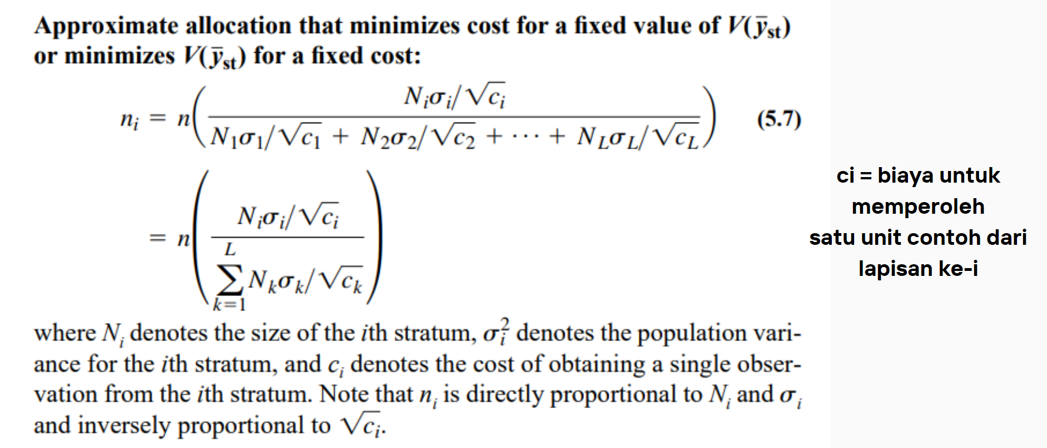
Alokasi optimum
Penentuan ukuran contoh |  |  |  |  | Alokasi
 |  |  |  |  | n1 | 18.709677419
 |  |  |  |  | n2 | 22.451612903
 |  |  |  |  | n3 | 16.838709677

N1 | 155 |  | sd 1 | 5
N2 | 62 |  | sd 2 | 15
N3 | 93 |  | sd 3 | 10
N | 310 |  | c1 | 9
 |  |  | c2 | 9
 |  |  | c3 | 16

n | 57.418238994 | 58

Alokasi neyman
N1 | 155 |  | sd 1 | 5
N2 | 62 |  | sd 2 | 15
N3 | 93 |  | sd 3 | 10
N | 310
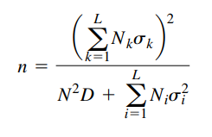

Penentuan ukuran contoh |  |  |  |  | Alokasi Neyman
n | 56.34591195 | 57 |  |  | n1 | 16.764705882 | 17
 |  |  |  |  | n2 | 20.117647059 | 21
 |  |  |  |  | n3 | 20.117647059 | 21

Pendugaan Proporsi
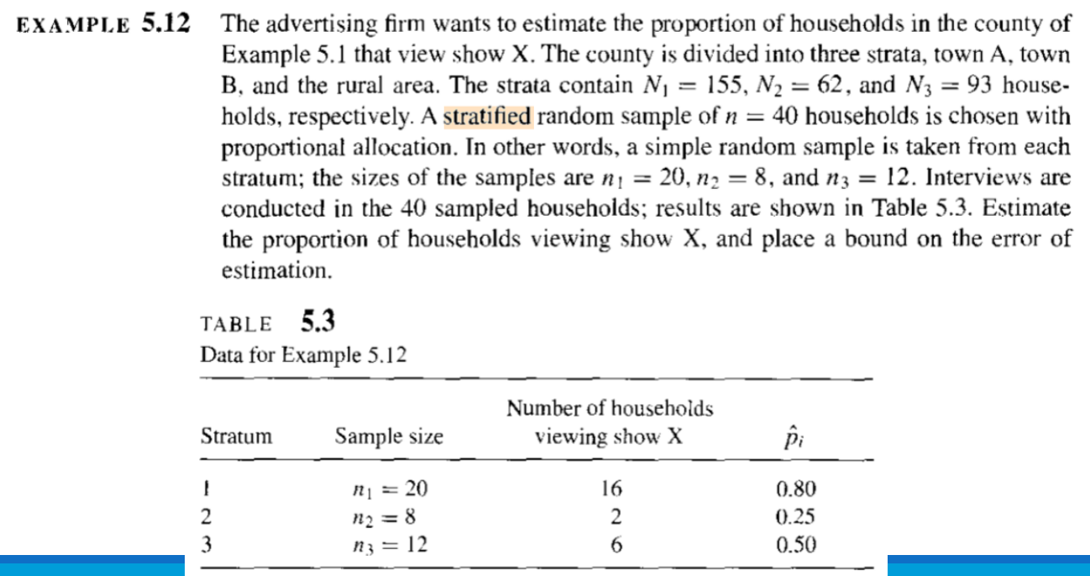
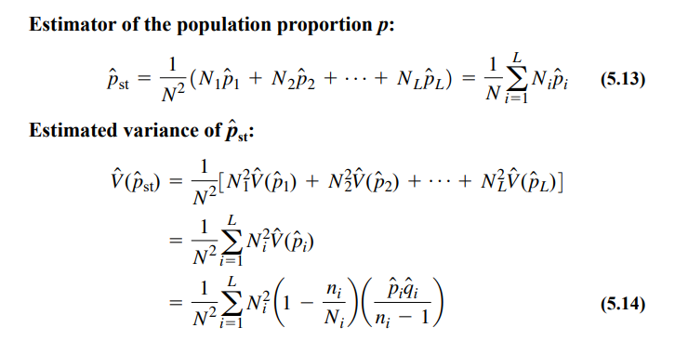
Pendugaan proporsi
Stratum | Sample size | Number of household | p i duga
1 | 20 | 16 | 0.8
2 | 8 | 2 | 0.25
3 | 12 | 6 | 0.5
n | 40

N1 | 155
N2 | 62
N3 | 93
N | 310

p duga st | 0.6
V duga p duga st | 0.004548320949
B | 0.13488248143

